Накладная-№3
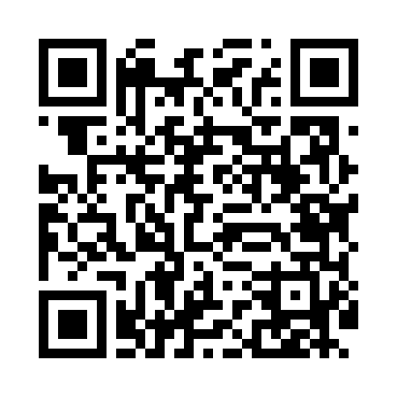
Номер товарно-транспортной накладной: |  |  | Торговый представитель: Amriyev Muhammad
Поставщик: Toshkent falcon fly 2 |  |  | Телефон торгового представителя: +998972880505
Дата отгрузки: 11.11.2025 |  |  | Контрагент: """" Klient
Дата консигнации: |  |  | Адрес:
Доставщик: |  |  | Телефон:
Телефон доставщика:
Время заказа: 11.11.2025 12:05:00
№ | Штрих-код | Название товаров (работ,услуг) | Количество | Количество в кейсе | Цена | Сумма
 |  |  | 12 |  |  | 61.2
1 | None | Yog'och SV-35-6 | 2 | 2 шт. | 4.50 | 9
2 | 6901645309364 | Ошхона учун силикон тўплам SC8009-12P/930 DB- 9-36 | 2 | 2 шт. | 7.50 | 15
3 | None | Yog'och SV-35-10 | 6 | 6 шт. | 4.50 | 27
4 | 6988759251581 | Ёғоч тахтакач 43*25.5 котта каропкада 24 дона мавжуд 43x25.5 см DB-13-60 | 2 | 2 шт. | 5.10 | 10.20
Итого: 61.2$|->UZS: 765,000.00

